GEORREFERENCIACIÓN
FICHA DE GEORREFERENCIACIÓN DE MEDICIÓN DE RUIDO

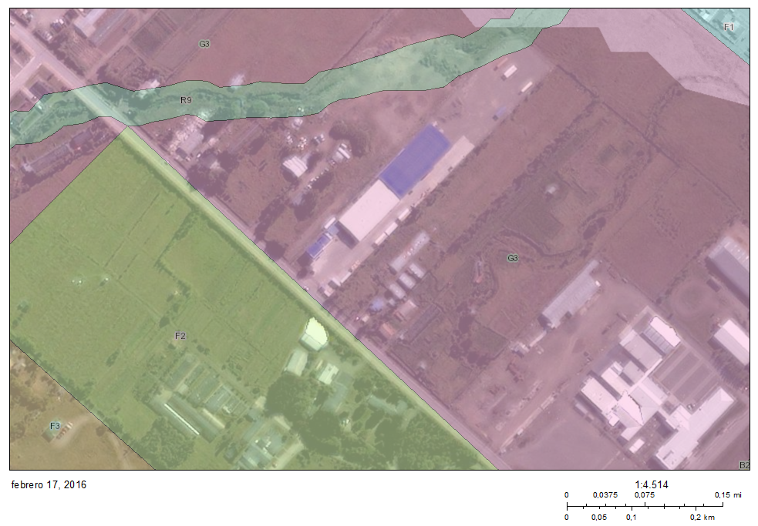

Origen de la imagen Satelital |  |  | SIT-NEPAssist SMA
Escala de la imagen Satelital |  |  | 1:4,514

LEYENDA DE CROQUIS O IMAGEN UTILIZADA

Datum |  | WGS 84 |  | Huso |  | 19S
Fuentes |  |  |  | Receptores
Símbolo | Nombre | Coordenadas |  | Símbolo | Nombre | Coordenadas
 | Fuente | N | 4,111,665 |  | Receptor N°1 | N | 4,111,586
 |  | E | 373,979 |  |  | E | 373,990
 |  | N |  |  |  | N
 |  | E |  |  |  | E
 |  | N |  |  |  | N
 |  | E |  |  |  | E
 |  | N |  |  |  | N
 |  | E |  |  |  | E
Se podrán adjuntar fotografías, considerando como máximo una (1) por fuente y dos (2) por lugar de medición.

EVALUACIÓN DE NIVELES DE RUIDO
FICHA DE EVALUACIÓN DE NIVELES DE RUIDO

 |  |  |  |  |  | Información del Receptor
 |  |  |  | Mayor |  | Identificación del Receptor N° |  |  | 1
 | NPSeq | 34.9 |  | 37.8
 | NPSmáx | 42.8 | 37.8 |  |  | Indicar Condiciones
 |  |  | NPSmáx - 5 | Mayor |  | Medición |  |  | Interior
Punto 1 | NPSeq | 36 |  | 40.9 |  | Ventana |  |  | Cerrada
 | NPSmáx | 45.9 | 40.9 |  |  | Modelación ISO 9613
 |  |  | NPSmáx - 5 | Mayor |  | No
 | NPSeq | 35.7 |  | 47.2
 | NPSmáx | 52.2 | 47.2
 |  |  | NPSmáx - 5 | Mayor
Promedio + Corrección ventana
NPC
 | NPSeq | 35.5 |  | 35.5
Suma + Corrección Ruido de Fondo
 | NPSmáx | 40.5 | 35.5
 |  |  | NPSmáx - 5 | Mayor | Promedio(*) |  | Suma
Punto 2 | NPSeq | 35.8 |  | 35.8 | 40 |  | 50 |  |  |  | 50
 | NPSmáx | 39 | 34
 |  |  | NPSmáx - 5 | Mayor
 | NPSeq | 36.4 |  | 41.4 |  |  | 10 |  |  |  | 0
 | NPSmáx | 46.4 | 41.4 |  |  | Corrección ventana |  |  |  | Corrección Ruido de fondo
 |  |  | NPSmáx - 5 | Mayor
Lugar Corrección
Exterior 0 dB(A)
Interior
V. Abierta + 5 dB(A)
V. Cerrada + 10dB(A)
Diferencia Corrección
10 o más 0 dB(A)
6 a 9 1 dB(A)
4 a 5 - 2 dB(A)
3 - 3 dB(A)
< 3 Med. Nula
 | NPSeq | 40.9 |  | 49.5
 | NPSmáx | 54.5 | 49.5 |  |  |  |  |  | 40
 |  |  | NPSmáx - 5 | Mayor |  |  |  |  | Diferencia
Punto 3 | NPSeq | 36.3 |  | 36.3
 | NPSmáx | 39.3 | 34.3
 |  |  | NPSmáx - 5 | Mayor |  | Corrección ventana
 | NPSeq | 35 |  | 35 |  |  | 10
RUIDO DE FONDO
 | NPSmáx | 38.7 | 33.7
 |  |  | NPSmáx - 5
 |  | 0 |  |  |  |  | 10 |  |  |  | 10
 | NPSeq Ruido fondo(*)

 |  |  |  |  |  |  |  | (*) Aproximar a números enteros

